Sheet1
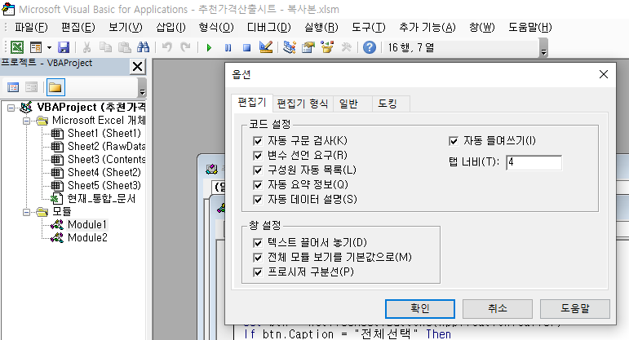
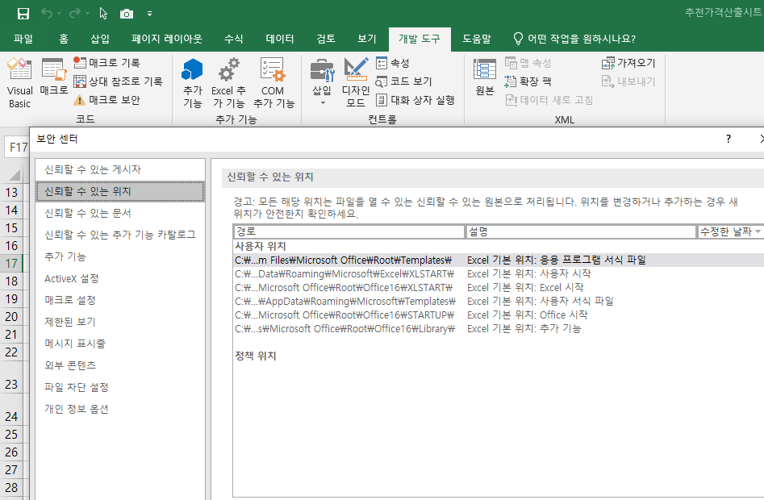
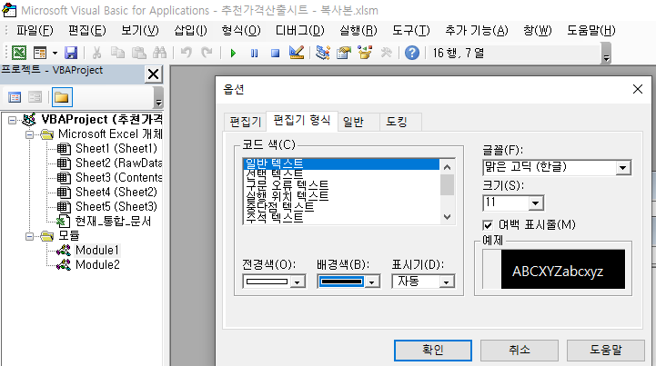
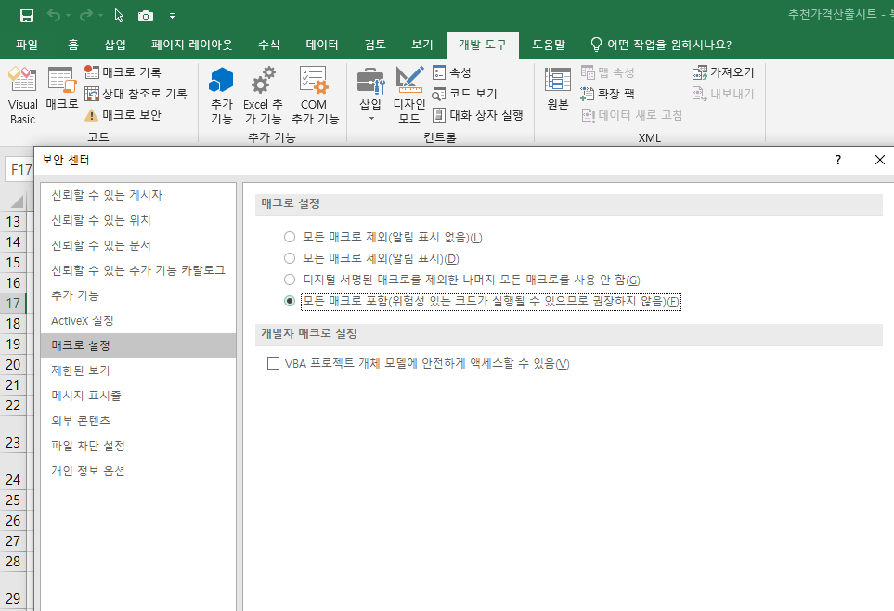
1. 선언되지 않은 변수를 에러로 표시하는 기능 | 1. 매크로 활성화 방법
2. 화면색상 선택 옵션

